Worksheet
歯科衛生士 | 2018 | 人体の構造と機能 |  | 2018_dh_18_am001
 |  | 骨単位の模式図を示す。 ①で示すのはどれか。
 |  | 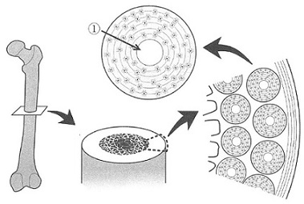
 |  | 1 | 骨小腔
 |  | 2 | 骨小管
 |  | 3 | ハバース管 | 正解
 |  | 4 | フォルクマン管
歯科衛生士 | 2018 | 人体の構造と機能 |  | 2018_dh_18_am002
 |  | 人体の図を示す。 矢印の部位にある骨はどれか。
 |  | 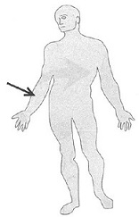
 |  | 1 | 寛 骨
 |  | 2 | 脛 骨
 |  | 3 | 橈 骨 | 正解
 |  | 4 | 腓 骨
歯科衛生士 | 2018 | 歯・口腔の構造と機能 |  | 2018_dh_18_am003
 |  | 頭蓋骨側面の写真を別に示す。 関節結節はどれか。
 |  | 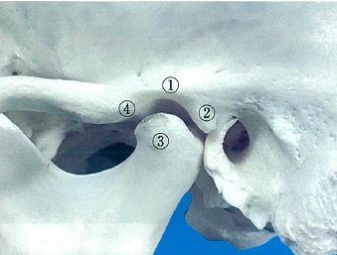
 |  | 1 | ①
 |  | 2 | ②
 |  | 3 | ③
 |  | 4 | ④ | 正解
歯科衛生士 | 2018 | 人体の構造と機能 |  | 2018_dh_18_am004
 |  | 舌下神経がつかさどるのはどれか。
 |  | 1 | 舌の味覚
 |  | 2 | 舌の触覚
 |  | 3 | 舌の運動 | 正解
 |  | 4 | 舌下腺の分泌
歯科衛生士 | 2018 | 人体の構造と機能 |  | 2018_dh_18_am005
 |  | 感覚と受容器の組合せで正しいのはどれか。
 |  | 1 | 視 覚 -- 有毛細胞
 |  | 2 | 痛 覚 -- 自由神経終末 | 正解
 |  | 3 | 聴 覚 -- ルフィニ小体
 |  | 4 | 温 覚 -- マイスナー小体
歯科衛生士 | 2018 | 人体の構造と機能 |  | 2018_dh_18_am006
 |  | 細胞膜の模式図を示す。 正しいのはどれか。
 |  | 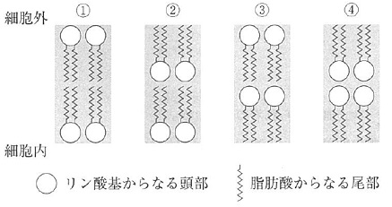
 |  | 1 | ① | 正解
 |  | 2 | ②
 |  | 3 | ③
 |  | 4 | ④
歯科衛生士 | 2018 | 人体の構造と機能 |  | 2018_dh_18_am007（不備問題採点除外）
 |  | 血漿と各臓器の間で起こるCa2+の移動を模式図に示す。 活性型ビタミンD3が作用するのはどれか。
 |  | 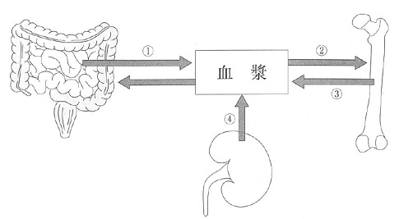
 |  | 1 | ①
 |  | 2 | ②
 |  | 3 | ③
 |  | 4 | ④
歯科衛生士 | 2018 | 人体の構造と機能 |  | 2018_dh_18_am008
 |  | 一次止血でみられるのはどれか。
 |  | 1 | 血小板の粘着 | 正解
 |  | 2 | フィブリンの出現
 |  | 3 | 第Ⅻ因子の活性化
 |  | 4 | トロンビンの活性化
歯科衛生士 | 2018 | 疾病の成り立ち及び回復過程の促進 |  | 2018_dh_18_am009
 |  | 異なる嚢胞の模式図を示す。 Bはどれか。
 |  | 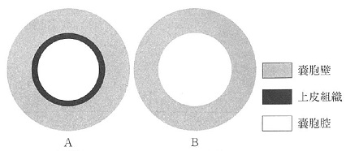
 |  | 1 | 含歯性嚢胞
 |  | 2 | 類表皮嚢胞
 |  | 3 | 鼻口蓋管嚢胞
 |  | 4 | 粘液嚢胞（溢出型） | 正解
歯科衛生士 | 2018 | 疾病の成り立ち及び回復過程の促進 |  | 2018_dh_18_am010
 |  | 細胞死の過程を図に示す。 ①はどれか。
 |  | 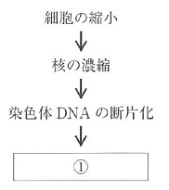
 |  | 1 | 核の膨化
 |  | 2 | 細胞の断片化 | 正解
 |  | 3 | 細胞膜の破裂
 |  | 4 | 細胞小器官の消失
歯科衛生士 | 2018 | 疾病の成り立ち及び回復過程の促進 |  | 2018_dh_18_am011
 |  | 針刺し事故で感染するのはどれか。
 |  | 1 | 麻疹ウイルス
 |  | 2 | B型肝炎ウイルス | 正解
 |  | 3 | ヘルペスウイルス
 |  | 4 | インフルエンザウイルス
歯科衛生士 | 2018 | 疾病の成り立ち及び回復過程の促進 |  | 2018_dh_18_am012
 |  | Streptococcus mutansの産生する不溶性グルカンで正しいのはどれか。
 |  | 1 | フルクトースが連結している。
 |  | 2 | 不溶性はα1-3結合の存在による。 | 正解
 |  | 3 | グルコースを基質として合成する。
 |  | 4 | フルクトシルトランスフェラーゼで合成される。
歯科衛生士 | 2018 | 疾病の成り立ち及び回復過程の促進 |  | 2018_dh_18_am013
 |  | ABO式血液型検査で用いられる反応はどれか。
 |  | 1 | 凝集反応 | 正解
 |  | 2 | 沈降反応
 |  | 3 | 中和反応
 |  | 4 | 補体結合反応
歯科衛生士 | 2018 | 疾病の成り立ち及び回復過程の促進 |  | 2018_dh_18_am014
 |  | 高齢者の薬物療法において副作用の発現率が高い理由はどれか。
 |  | 1 | 薬物排泄能の亢進
 |  | 2 | 薬物代謝能の向上
 |  | 3 | 血清アルブミン量の増加
 |  | 4 | 服薬アドヒアランスの低下 | 正解
歯科衛生士 | 2018 | 疾病の成り立ち及び回復過程の促進 |  | 2018_dh_18_am015
 |  | 抗菌薬を経口投与した場合の血中薬物濃度‐時間曲線を図に示す。曲線①の抗菌薬単独投与に対し、抗菌薬とMg2+含有制酸薬を併用すると曲線②のように変化した。 この抗菌薬はどれか。
 |  | 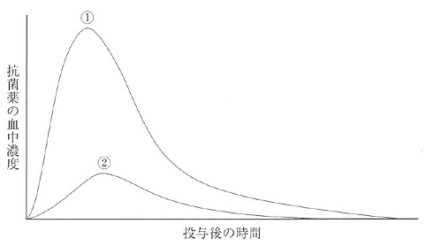
 |  | 1 | アンピシリン（ペニシリン系）
 |  | 2 | オフロキサシン（ニューキノロン系） | 正解
 |  | 3 | クラリスロマイシン（マクロライド系）
 |  | 4 | ストレプトマイシン（アミノグリコシド系）
歯科衛生士 | 2018 | 歯・口腔の健康と予防に関わる人間と社会の仕組み |  | 2018_dh_18_am016
 |  | 唾液成分で歯質保護作用を持つのはどれか。
 |  | 1 | アミラーゼ
 |  | 2 | チオシアン塩
 |  | 3 | 糖タンパク質 | 正解
 |  | 4 | ペルオキシダーゼ
歯科衛生士 | 2018 | 歯・口腔の健康と予防に関わる人間と社会の仕組み |  | 2018_dh_18_am017
 |  | ある歯磨剤に表示されている成分表の一部を示す。 この歯磨剤が表示できる効能はどれか。2つ選べ。
 |  | 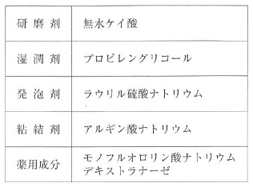
 |  | 1 | 歯がしみるのを防ぐ
 |  | 2 | 歯肉からの出血を防ぐ
 |  | 3 | 歯垢の沈着の予防および除去 | 正解
 |  | 4 | むし歯の発生および進行の予防 | 正解
歯科衛生士 | 2018 | 歯・口腔の健康と予防に関わる人間と社会の仕組み |  | 2018_dh_18_am018
 |  | 0.1％フッ化ナトリウム溶液8mLで洗口した場合の口腔内残留フッ化物イオン量＜フッ素量＞はどれか。ただし、フッ化物イオンの口腔内残留率は10％とする。
 |  | 1 | 0.36mg | 正解
 |  | 2 | 0.45mg
 |  | 3 | 0.72mg
 |  | 4 | 0.90mg
歯科衛生士 | 2018 | 歯・口腔の健康と予防に関わる人間と社会の仕組み |  | 2018_dh_18_am019
 |  | 口臭症分類で高頻度にみられるのはどれか。2つ選べ。
 |  | 1 | 生理的口臭 | 正解
 |  | 2 | 口臭恐怖症
 |  | 3 | 全身由来の病的口臭
 |  | 4 | 口腔由来の病的口臭 | 正解
歯科衛生士 | 2018 | 歯・口腔の健康と予防に関わる人間と社会の仕組み |  | 2018_dh_18_am020
 |  | ある集団の2時点でのう蝕状況を図に示す。 う蝕発病を示すのはどれか。
 |  | 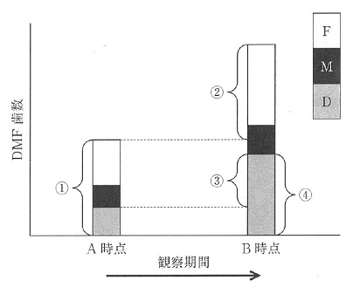
 |  | 1 | ①
 |  | 2 | ② | 正解
 |  | 3 | ③
 |  | 4 | ④
歯科衛生士 | 2018 | 歯・口腔の健康と予防に関わる人間と社会の仕組み |  | 2018_dh_18_am021
 |  | 代表値に平均値を用いる患者情報はどれか。2つ選べ。
 |  | 1 | 性 別
 |  | 2 | 年 齢 | 正解
 |  | 3 | DMF歯数 | 正解
 |  | 4 | CPIコード
歯科衛生士 | 2018 | 歯・口腔の健康と予防に関わる人間と社会の仕組み |  | 2018_dh_18_am022
 |  | 1歳6か月児歯科健康診査の結果を表に示す。 う蝕有病者率はどれか。

 |  | 1 | 1％
 |  | 2 | 3％
 |  | 3 | 6％ | 正解
 |  | 4 | 26％
歯科衛生士 | 2018 | 歯・口腔の健康と予防に関わる人間と社会の仕組み |  | 2018_dh_18_am023
 |  | ある死亡原因の年代別・年齢階級別死亡率を図に示す。 この死亡原因はどれか。
 |  | 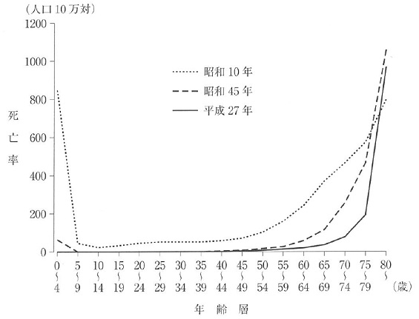
 |  | 1 | 肺 炎 | 正解
 |  | 2 | 糖尿病
 |  | 3 | 心疾患
 |  | 4 | 悪性新生物
歯科衛生士 | 2018 | 歯・口腔の健康と予防に関わる人間と社会の仕組み |  | 2018_dh_18_am024
 |  | 感染症成立の3要因において宿主感受性に対する予防策はどれか。
 |  | 1 | 隔 離
 |  | 2 | 消 毒
 |  | 3 | 検 疫
 |  | 4 | 予防接種 | 正解
歯科衛生士 | 2018 | 歯・口腔の健康と予防に関わる人間と社会の仕組み |  | 2018_dh_18_am025
 |  | 結核はどれか。
 |  | 1 | 新興感染症
 |  | 2 | 再興感染症 | 正解
 |  | 3 | 輸入感染症
 |  | 4 | 日和見感染症
歯科衛生士 | 2018 | 歯・口腔の健康と予防に関わる人間と社会の仕組み |  | 2018_dh_18_am026
 |  | 学校病はどれか。2つ選べ。
 |  | 1 | う 歯 | 正解
 |  | 2 | 歯肉炎
 |  | 3 | 結膜炎 | 正解
 |  | 4 | インフルエンザ
歯科衛生士 | 2018 | 歯・口腔の健康と予防に関わる人間と社会の仕組み |  | 2018_dh_18_am027
 |  | （ ）に入るのはどれか。 地域包括ケアシステムに必要な5つの視点とは、医療、介護、（ ）、住まい、生活支援である。
 |  | 1 | 年 金
 |  | 2 | 予 防 | 正解
 |  | 3 | 福 祉
 |  | 4 | 雇 用
歯科衛生士 | 2018 | 歯・口腔の健康と予防に関わる人間と社会の仕組み |  | 2018_dh_18_am028
 |  | 職業性疾病で作業要因によるのはどれか。
 |  | 1 | 難 聴
 |  | 2 | 熱中症
 |  | 3 | じん肺
 |  | 4 | 腰痛症 | 正解
歯科衛生士 | 2018 | 歯・口腔の健康と予防に関わる人間と社会の仕組み |  | 2018_dh_18_am029
 |  | 歯科衛生士法施行規則に基づく業務従事者届出事項はどれか。2つ選べ。
 |  | 1 | 年 齢 | 正解
 |  | 2 | 本 籍
 |  | 3 | 業務従事施設の管理者
 |  | 4 | 歯科衛生士名簿の登録番号 | 正解
歯科衛生士 | 2018 | 歯・口腔の健康と予防に関わる人間と社会の仕組み |  | 2018_dh_18_am030
 |  | 保健医療従事者の就業先別割合のグラフを示す。 歯科衛生士はどれか。
 |  | 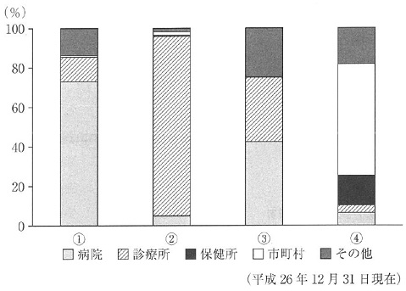
 |  | 1 | ①
 |  | 2 | ② | 正解
 |  | 3 | ③
 |  | 4 | ④
歯科衛生士 | 2018 | 歯科衛生士概論 |  | 2018_dh_18_am031
 |  | 「訪問歯科衛生指導」はどの業務にあたるか。
 |  | 1 | 身体の介護
 |  | 2 | 療養上の世話
 |  | 3 | 歯科予防処置
 |  | 4 | 歯科診療の補助 | 正解
歯科衛生士 | 2018 | 歯科衛生士概論 |  | 2018_dh_18_am032
 |  | SOAPの「O」にあたるのはどれか。2つ選べ。
 |  | 1 | 検査結果 | 正解
 |  | 2 | 相談内容
 |  | 3 | 自覚症状
 |  | 4 | 患者の動作 | 正解
歯科衛生士 | 2018 | 歯科衛生士概論 |  | 2018_dh_18_am033
 |  | 「患者の権利」を謳っているのはどれか。
 |  | 1 | リスボン宣言 | 正解
 |  | 2 | ヘルシンキ宣言
 |  | 3 | ジュネーブ宣言
 |  | 4 | ヒポクラテスの誓い
歯科衛生士 | 2018 | 歯科衛生士概論 |  | 2018_dh_18_am034
 |  | NSTで正しいのはどれか。2つ選べ。
 |  | 1 | 情報を共有する。 | 正解
 |  | 2 | 診療科単位に組織する。
 |  | 3 | 主な対象者は外来患者である。
 |  | 4 | 患者の家族はチームの一員である。 | 正解
歯科衛生士 | 2018 | 臨床歯科医学 |  | 2018_dh_18_am035
 |  | う蝕の進行を測定できるのはどれか。
 |  | 1 | 触 診
 |  | 2 | 温度診
 |  | 3 | 透照診
 |  | 4 | インピーダンス | 正解
歯科衛生士 | 2018 | 臨床歯科医学 |  | 2018_dh_18_am036
 |  | 急性化膿性炎症の血液検査で正しいのはどれか。2つ選べ。
 |  | 1 | 白血球数の増加 | 正解
 |  | 2 | 血小板数の減少
 |  | 3 | 赤血球数の減少
 |  | 4 | 好中球の核の左方移動 | 正解
歯科衛生士 | 2018 | 臨床歯科医学 |  | 2018_dh_18_am037
 |  | 根分岐部病変の分類で同じ状態を示す組合せはどれか。2つ選べ。 ただし、選択肢は【Glickmanの分類】 -- 【Lindhe & Nymanの分類】とする。
 |  | 1 | 1級 -- 1度
 |  | 2 | 2級 -- 2度 | 正解
 |  | 3 | 3級 -- 2度
 |  | 4 | 4級 -- 3度 | 正解
歯科衛生士 | 2018 | 臨床歯科医学 |  | 2018_dh_18_am038
 |  | 象牙質う蝕円錐の内層＜第二層＞の特徴で正しいのはどれか。
 |  | 1 | 再石灰化する。 | 正解
 |  | 2 | 細菌が侵入している。
 |  | 3 | う蝕検知液で濃染される。
 |  | 4 | コラーゲン線維が崩壊している。
歯科衛生士 | 2018 | 臨床歯科医学 |  | 2018_dh_18_am039
 |  | 34歳の女性。下顎右側犬歯部の審美障害を主訴として来院した。診査の結果、う蝕症第2度と診断された。初診時の口腔内写真を別に示す。 修復処置として考えられるのはどれか。2つ選べ。
 |  | 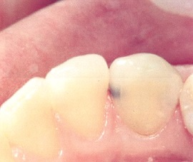
 |  | 1 | レジン前装冠
 |  | 2 | メタルインレー修復
 |  | 3 | コンポジットレジン修復 | 正解
 |  | 4 | グラスアイオノマーセメント修復 | 正解
歯科衛生士 | 2018 | 臨床歯科医学 |  | 2018_dh_18_am040
 |  | 可逆性の歯髄疾患はどれか。2つ選べ。
 |  | 1 | 歯髄充血 | 正解
 |  | 2 | 急性単純性歯髄炎 | 正解
 |  | 3 | 急性化膿性歯髄炎
 |  | 4 | 慢性増殖性歯髄炎
歯科衛生士 | 2018 | 臨床歯科医学 |  | 2018_dh_18_am041
 |  | ニッケルチタンロータリーファイルの特徴で正しいのはどれか。2つ選べ。
 |  | 1 | 超弾性を有する。 | 正解
 |  | 2 | ISO規格に準じる。
 |  | 3 | 手用操作で用いる。
 |  | 4 | 大きなテーパーが付与されている。 | 正解
歯科衛生士 | 2018 | 臨床歯科医学 |  | 2018_dh_18_am042
 |  | 58歳の男性。下顎左側第一大臼歯の違和感を主訴として来院した。感染根管治療を行うことになった。初診時のエックス線写真を別に示す。 矢印で示す破折ファイルの除去で用意するのはどれか。
 |  | 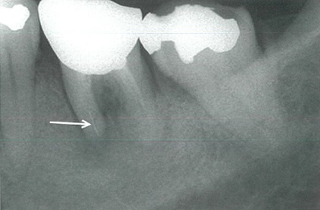
 |  | 1 | EDTA
 |  | 2 | 有鈎探針
 |  | 3 | スプレッダー
 |  | 4 | マセランキット | 正解
歯科衛生士 | 2018 | 臨床歯科医学 |  | 2018_dh_18_am043
 |  | 55歳の男性。下顎左側臼歯部の疼痛と腫脹を主訴として来院した。2日前から歯肉が腫れ、痛みがあったが放置していたという。LDDSを行うことになった。初診時の口腔内写真（A）と処置時の口腔内写真（B）を別に示す。 この処置で用いた薬剤はどれか。

 |  | 1 | アモキシシリン
 |  | 2 | ポビドンヨード
 |  | 3 | ミノサイクリン塩酸塩 | 正解
 |  | 4 | ベンゼトニウム塩化物
歯科衛生士 | 2018 | 臨床歯科医学 |  | 2018_dh_18_am044
 |  | 46歳の男性。下顎右側犬歯の歯の動揺と歯肉退縮を主訴として来院した。検査時の口腔内写真（A）とポケット探針の写真（B）を別に示す。 アタッチメントレベルはどれか。
 |  | 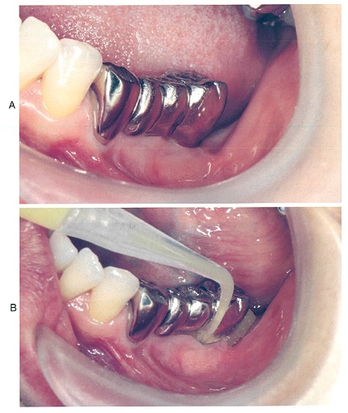 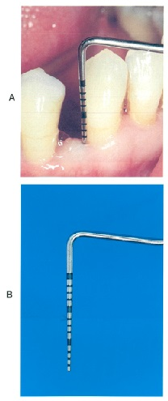
 |  | 1 | 3mm
 |  | 2 | 5mm
 |  | 3 | 8mm | 正解
 |  | 4 | 10mm
歯科衛生士 | 2018 | 臨床歯科医学 |  | 2018_dh_18_am045
 |  | 63歳の女性。上顎左側臼歯部歯肉からの出血を主訴として来院した。ブラッシング指導とスケーリング後にSRPを行うことになった。口腔内写真（A）とグレーシータイプキュレットの写真（B）を別に示す。 丸印で囲んだ部位に用いられるのはどれか。

 |  | 1 | ①
 |  | 2 | ②
 |  | 3 | ③ | 正解
 |  | 4 | ④
歯科衛生士 | 2018 | 臨床歯科医学 |  | 2018_dh_18_am046（不備問題採点除外）
 |  | 歯肉圧排時に使用する収斂剤はどれか。2つ選べ。
 |  | 1 | 塩化第二鉄
 |  | 2 | アドレナリン
 |  | 3 | フッ化ナトリウム
 |  | 4 | 塩化アルミニウム
歯科衛生士 | 2018 | 臨床歯科医学 |  | 2018_dh_18_am047
 |  | 75歳の男性。義歯不適合を主訴として来院した。義歯製作過程の個人トレーの写真を別に示す。 矢印で示す材料の目的はどれか。2つ選べ。
 |  | 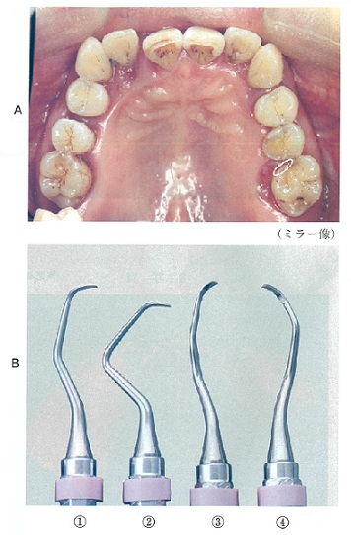 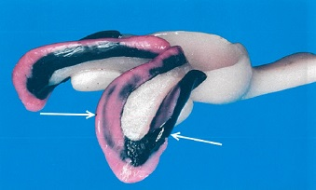
 |  | 1 | 顎堤粘膜への圧力防止
 |  | 2 | 印象採得時の軟組織の保護
 |  | 3 | 顎堤粘膜への加圧形態の記録 | 正解
 |  | 4 | 機能運動に調和した辺縁形態の獲得 | 正解
歯科衛生士 | 2018 | 臨床歯科医学 |  | 2018_dh_18_am048
 |  | 義歯の写真を別に示す。 矢印で示すのはどれか。
 |  | 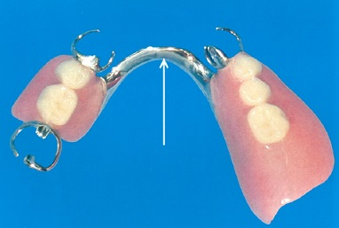
 |  | 1 | パラタルバー
 |  | 2 | リンガルバー | 正解
 |  | 3 | ケネディバー
 |  | 4 | ラビアルバ―
歯科衛生士 | 2018 | 臨床歯科医学 |  | 2018_dh_18_am049
 |  | 矢印で示す器具はどれか。

 |  | 1 | 破骨鉗子
 |  | 2 | 剥離剪刀
 |  | 3 | 眼科剪刀
 |  | 4 | モスキート鉗子 | 正解
歯科衛生士 | 2018 | 臨床歯科医学 |  | 2018_dh_18_am050
 |  | 顎下隙の開放・排膿の直後に行う処置はどれか。
 |  | 1 | 創面の縫合
 |  | 2 | 試験的穿刺
 |  | 3 | ドレーン挿入
 |  | 4 | 顎下隙の洗浄 | 正解
歯科衛生士 | 2018 | 臨床歯科医学 |  | 2018_dh_18_am051
 |  | 36歳の女性。舌背部の異常を主訴として来院した。舌背部後方正中付近に舌乳頭が欠落した淡赤色の粘膜が認められる。疼痛などの不快事項はみられない。初診時の口腔内写真を別に示す。 考えられるのはどれか。
 |  | 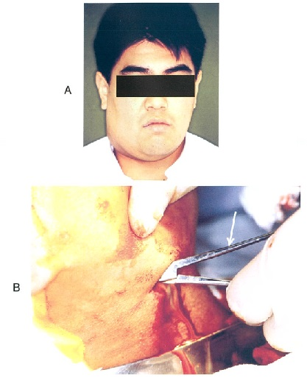 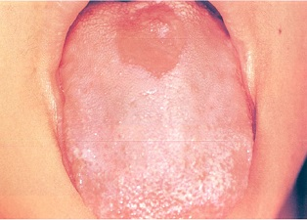
 |  | 1 | 舌 癌
 |  | 2 | 溝状舌
 |  | 3 | 地図状舌
 |  | 4 | 正中菱形舌炎 | 正解
歯科衛生士 | 2018 | 臨床歯科医学 |  | 2018_dh_18_am052
 |  | 12歳の男子。下唇粘膜の違和感を主訴として来院した。3か月前より同部に腫瘤が生じ、腫脹と消退を繰り返していたという。腫瘤は、境界明瞭な半球状で弾性軟を呈し、腫瘤被覆粘膜を透して内部に液体の貯留を疑わせた。口腔内写真を別に示す。 この腫瘤を摘出する際に用意するのはどれか。2つ選べ。
 |  | 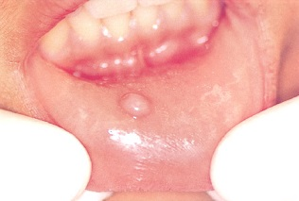
 |  | 1 | 鋭 匙
 |  | 2 | メ ス | 正解
 |  | 3 | 剥離剪刀 | 正解
 |  | 4 | ラスパトリウム
歯科衛生士 | 2018 | 臨床歯科医学 |  | 2018_dh_18_am053
 |  | 7歳の男児。咬み合わせの異常を主訴として来院した。初診時の口腔内写真（A）とエックス線画像（B）を別に示す。 上顎左側第一大臼歯の位置異常はどれか。
 |  | 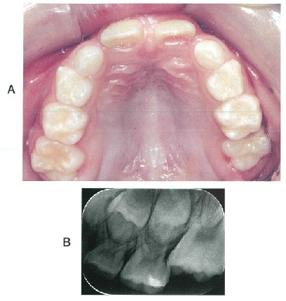
 |  | 1 | 移 転
 |  | 2 | 低 位 | 正解
 |  | 3 | 埋 伏
 |  | 4 | 舌側転位
歯科衛生士 | 2018 | 臨床歯科医学 |  | 2018_dh_18_am054
 |  | 口腔模型の写真を別に示す。 Angleの不正咬合の分類はどれか。
 |  | 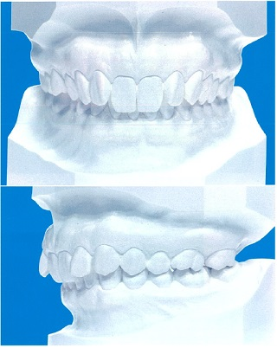
 |  | 1 | Ⅰ 級
 |  | 2 | Ⅱ級１類
 |  | 3 | Ⅱ級2類 | 正解
 |  | 4 | Ⅲ 級
歯科衛生士 | 2018 | 臨床歯科医学 |  | 2018_dh_18_am055
 |  | 矯正装置の写真を別に示す。 これを使用するのはどれか。
 |  | 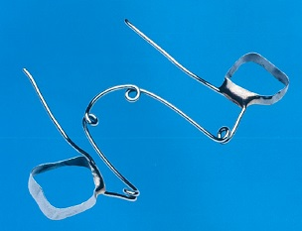
 |  | 1 | 開 咬
 |  | 2 | 翼状捻転
 |  | 3 | 過蓋咬合
 |  | 4 | 狭窄歯列弓 | 正解
歯科衛生士 | 2018 | 臨床歯科医学 |  | 2018_dh_18_am056
 |  | 歯の異常と好発部位の組合せで正しいのはどれか。
 |  | 1 | 癒合歯 -- 下顎前歯 | 正解
 |  | 2 | 歯内歯 -- 下顎側切歯
 |  | 3 | ターナー歯 -- 下顎大臼歯
 |  | 4 | タウロドント -- 下顎中切歯
歯科衛生士 | 2018 | 臨床歯科医学 |  | 2018_dh_18_am057
 |  | Hellmanの歯齢ⅡA期で分化する情動はどれか。
 |  | 1 | 恐 怖
 |  | 2 | 不 快
 |  | 3 | 嫉妬心
 |  | 4 | 羞恥心 | 正解
歯科衛生士 | 2018 | 臨床歯科医学 |  | 2018_dh_18_am058
 |  | 3歳6か月の男児。3歳児歯科健康診査で軟組織異常の指摘を受けて来院した。上唇を上方に牽引した初診時の口腔内写真を別に示す。 今後注意すべきことはどれか。
 |  | 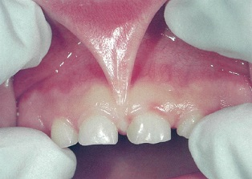
 |  | 1 | 開口障害
 |  | 2 | 嚥下障害
 |  | 3 | 構音障害
 |  | 4 | 永久歯萌出時の位置異常 | 正解
歯科衛生士 | 2018 | 臨床歯科医学 |  | 2018_dh_18_am059
 |  | 80歳の男性。家族から歯の付け根の白くなっているのが気になることを主訴として歯科訪問診療の依頼を受けた。進行性核上性麻痺により自宅療養中である。ADLは全介助、胃瘻にて禁食状態であり、唾液誤嚥による反復性の誤嚥性肺炎に罹患している。患者の口腔内写真を別に示す。 適切な口腔衛生管理はどれか。2つ選べ。
 |  | 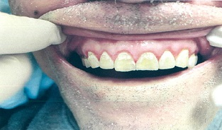
 |  | 1 | 洗口の指導
 |  | 2 | フッ化物塗布 | 正解
 |  | 3 | 超音波スケーラーの使用
 |  | 4 | 家族への歯面清掃法の指導 | 正解
歯科衛生士 | 2018 | 臨床歯科医学 |  | 2018_dh_18_am060
 |  | 77歳の男性。脳梗塞発症後にリハビリテーション病院に入院中である。今週のリハビリテーション週間スケジュールがベッドサイドに貼られている。それには「午前10時①歩行訓練、午前11時②構音障害の機能訓練、午後2時③利き手交換の訓練、午後3時 口腔衛生管理」と記載されている。 下線部分の機能訓練を実施する専門職の組合せで正しいのはどれか。
 |  | 1 | （①）理学療法士 -- （②）作業療法士 -- （③）言語聴覚士
 |  | 2 | （①）理学療法士 -- （②）言語聴覚士 -- （③）作業療法士 | 正解
 |  | 3 | （①）作業療法士 -- （②）理学療法士 -- （③）言語聴覚士
 |  | 4 | （①）作業療法士 -- （②）言語聴覚士 -- （③）理学療法士
歯科衛生士 | 2018 | 臨床歯科医学 |  | 2018_dh_18_am061
 |  | 知的機能（IQ）と身体移動能力によって区分された大島の分類を図に示す。 重症心身障害者（児）を指すのはどれか。
 |  | 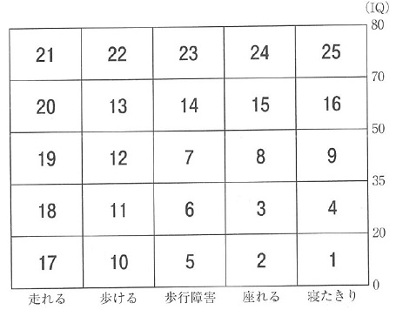
 |  | 1 | 3 | 正解
 |  | 2 | 10
 |  | 3 | 13
 |  | 4 | 21
歯科衛生士 | 2018 | 臨床歯科医学 |  | 2018_dh_18_am062
 |  | 染色体の模式図を示す。 ダウン症候群で21番染色体異常はどれか。
 |  | 1 | &#160;

 |  | 2 | &#160;

 |  | 3 | &#160; | 正解

 |  | 4 | &#160;
 |  |  | 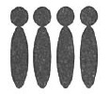
歯科衛生士 | 2018 | 歯科予防処置論 |  | 2018_dh_18_am063
 |  | 30歳の女性。歯周病の予防を主訴として来院した。検査の結果、プロービング深さは1～3mm、O’LearyのPCRは28.0％であった。歯科衛生士が口腔清掃指導、歯肉縁上歯石の除去およびPMTCを行った。 実施した予防の段階はどれか。
 |  | 1 | 特異的防御 | 正解
 |  | 2 | 機能喪失防止
 |  | 3 | リハビリテーション
 |  | 4 | 早期発見・早期治療
歯科衛生士 | 2018 | 歯科予防処置論 |  | 2018_dh_18_am064
 |  | 健康な歯肉で正しいのはどれか2つ選べ。
 |  | 1 | 歯肉溝の深さは4mmである。
 |  | 2 | スティップリングが辺縁歯肉にみられる。
 |  | 3 | 歯肉と歯の付着様式に上皮性付着がある。 | 正解
 |  | 4 | 遊離歯肉と付着歯肉の間には遊離歯肉溝が存在する。 | 正解
歯科衛生士 | 2018 | 歯科予防処置論 |  | 2018_dh_18_am065
 |  | 歯周病がリスクファクターとなりうる疾患はどれか。2つ選べ。
 |  | 1 | 胃 癌
 |  | 2 | 心内膜炎 | 正解
 |  | 3 | 誤嚥性肺炎 | 正解
 |  | 4 | 後天性免疫不全症候群
歯科衛生士 | 2018 | 歯科予防処置論 |  | 2018_dh_18_am066
 |  | 器具の写真を別に示す。 20g圧でこの器具を使用するのはどれか。
 |  | 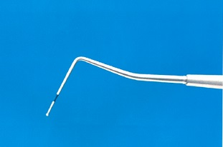
 |  | 1 | GI
 |  | 2 | PI
 |  | 3 | CPI | 正解
 |  | 4 | PMA Index
歯科衛生士 | 2018 | 歯科予防処置論 |  | 2018_dh_18_am067
 |  | 歯肉炎でみられないのはどれか。
 |  | 1 | 発 赤
 |  | 2 | 腫 脹
 |  | 3 | 歯槽骨の吸収 | 正解
 |  | 4 | プロービング時の出血
歯科衛生士 | 2018 | 歯科予防処置論 |  | 2018_dh_18_am068
 |  | 処置前に説明すべき術後の症状はどれか。2つ選べ。
 |  | 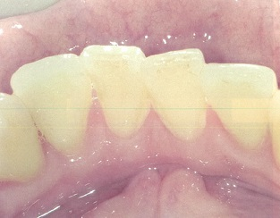
 |  | 1 | う蝕発病
 |  | 2 | 構音障害
 |  | 3 | 歯肉退縮 | 正解
 |  | 4 | 象牙質知覚過敏 | 正解
歯科衛生士 | 2018 | 歯科予防処置論 |  | 2018_dh_18_am069
 |  | 写真で示す部位の処置に適するのはどれか。2つ選べ。
 |  | 1 | ＃1 | 正解
 |  | 2 | ＃5 | 正解
 |  | 3 | ＃9
 |  | 4 | ＃13
歯科衛生士 | 2018 | 歯科予防処置論 |  | 2018_dh_18_am070
 |  | 下顎臼歯部に近遠心的に3mmの動揺がみられた。 Millerの分類はどれか。
 |  | 1 | 0度
 |  | 2 | 1度
 |  | 3 | 2度
 |  | 4 | 3度 | 正解
歯科衛生士 | 2018 | 歯科予防処置論 |  | 2018_dh_18_am071
 |  | 歯周治療の流れを図に示す。 ①、②に該当する内容の組合せで正しいのはどれか。
 |  | 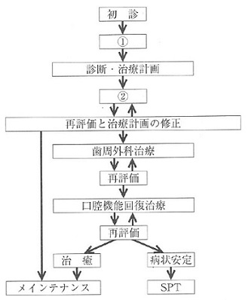
 |  | 1 | （①）咬合調整 -- （②）動揺度検査
 |  | 2 | （①）スケーリング -- （②）新付着術
 |  | 3 | （①）口腔清掃指導 -- （②）予後不良歯の抜歯
 |  | 4 | （①）歯周ポケット検査 -- （②）ルートプレーニング | 正解
歯科衛生士 | 2018 | 歯科予防処置論 |  | 2018_dh_18_am072
 |  | グレーシータイプキュレットの写真を別に示す。 歯面と平行にして操作するのはどれか。

 |  | 1 | ①
 |  | 2 | ②
 |  | 3 | ③ | 正解
 |  | 4 | ④
歯科衛生士 | 2018 | 歯科予防処置論 |  | 2018_dh_18_am073
 |  | 歯石を評価指標に用いるのはどれか。
 |  | 1 | PI
 |  | 2 | OHI | 正解
 |  | 3 | PMA Index
 |  | 4 | O’LearyのPCR
歯科衛生士 | 2018 | 歯科予防処置論 |  | 2018_dh_18_am074
 |  | Dentobuff-STRIP®の結果の写真（A）とRDテスト®の結果の写真（B）を別に示す。 う蝕活動性の評価で正しいのはどれか。 ただし、選択肢は【宿主因子】 -- 【微生物因子】とする。
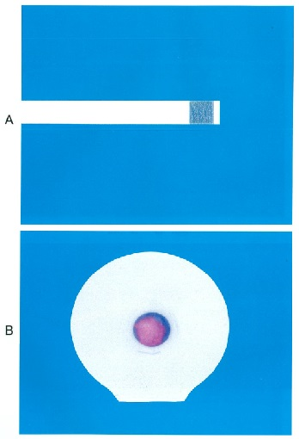
 |  | 1 | 低 い -- 低 い
 |  | 2 | 低 い -- 高 い | 正解
 |  | 3 | 高 い -- 低 い
 |  | 4 | 高 い -- 高 い
歯科衛生士 | 2018 | 歯科予防処置論 |  | 2018_dh_18_am075
 |  | 我が国で市販されている2％NaF溶液とAPF溶液の違いはどれか。2つ選べ。
 |  | 1 | 応用頻度 | 正解
 |  | 2 | 溶液の色
 |  | 3 | 溶液のpH | 正解
 |  | 4 | 1回の応用量
歯科衛生士 | 2018 | 歯科予防処置論 |  | 2018_dh_18_am076
 |  | レジン系小窩裂溝填塞の実施で適切なのはどれか。2つ選べ。
 |  | 1 | 咬合調整は重合前に行う。
 |  | 2 | 酸処理後は白濁を確認する。 | 正解
 |  | 3 | 重合後はフッ化物を塗布する。 | 正解
 |  | 4 | 酸処理前にフッ化物配合研磨剤による歯面清掃を行う。
歯科衛生士 | 2018 | 歯科予防処置論 |  | 2018_dh_18_am077
 |  | 我が国における市販フッ化物配合歯磨剤のフッ化物イオン濃度の上限はどれか。
 |  | 1 | 500ppm
 |  | 2 | 1,000ppm
 |  | 3 | 1,500ppm | 正解
 |  | 4 | 2,000ppm
歯科衛生士 | 2018 | 歯科保健指導論 |  | 2018_dh_18_am078
 |  | 地域保健活動の評価とその内容の組合せで正しいのはどれか。
 |  | 1 | プロセス評価 -- 疾患の減少
 |  | 2 | アウトカム評価 -- 人員体制
 |  | 3 | アウトプット評価 -- 事業実施量 | 正解
 |  | 4 | ストラクチャー評価 -- 目標設定
歯科衛生士 | 2018 | 歯科保健指導論 |  | 2018_dh_18_am079
 |  | 脳卒中予防に対するポピュレーションアプローチはどれか。
 |  | 1 | 脳ドックの受診勧告
 |  | 2 | 医師から処方された降圧薬の服用
 |  | 3 | 特定健診で指摘された事項の厳守
 |  | 4 | 職場のポスターで紹介された運動の励行 | 正解
歯科衛生士 | 2018 | 歯科保健指導論 |  | 2018_dh_18_am080
 |  | 認知ADLの把握ができるのはどれか。2つ選べ。
 |  | 1 | Barthel Index
 |  | 2 | 日常生活機能評価 | 正解
 |  | 3 | FIM＜機能的自立度評価＞ | 正解
 |  | 4 | 障害高齢者の日常生活自立度判定基準
歯科衛生士 | 2018 | 歯科保健指導論 |  | 2018_dh_18_am081
 |  | 40歳の女性。音波歯ブラシを歯科診療所で初めて購入したため、使用法を指導することになった。患者は口腔乾燥感を訴えている。 正しい指導内容はどれか。2つ選べ。
 |  | 1 | 音波歯ブラシのヘッドの交換は不要です。
 |  | 2 | 歯ブラシの音波振動で細菌を死滅させます。
 |  | 3 | 口腔内をうるおした状態で使用してください。 | 正解
 |  | 4 | 毛先を正しく清掃部位に当てることが大切です。 | 正解
歯科衛生士 | 2018 | 歯科保健指導論 |  | 2018_dh_18_am082
 |  | 1歳の女児。母親とともに定期歯科健康診査のため来院した。口腔内診査の結果、歯肉は健康であったが歯垢の軽度付着が認められた。保護者から仕上げ磨きに適した歯ブラシについて質問を受けた。歯ブラシの写真を別に示す。 推奨するのはどれか。
 |  | 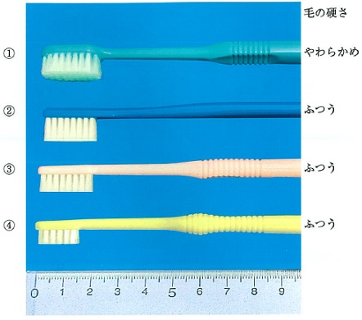
 |  | 1 | ①
 |  | 2 | ②
 |  | 3 | ③
 |  | 4 | ④ | 正解
歯科衛生士 | 2018 | 歯科保健指導論 |  | 2018_dh_18_am083
 |  | 27歳の女性。市町村保健センターの妊婦歯科健康診査で歯肉炎を指摘され、歯科医院を受診した。検査の結果、妊娠時の歯肉炎と診断された。現在、妊娠10週で、つわりはない。 口腔衛生管理で伝える内容はどれか。
 |  | 1 | 出産してから処置を始めましょう。
 |  | 2 | 炎症症状の改善のため抗菌薬を服用しましょう。
 |  | 3 | 歯ぐきに麻酔して汚れを完全に取り除きましょう。
 |  | 4 | 歯肉炎の原因であるプラーク除去のためしっかり磨きましょう。 | 正解
歯科衛生士 | 2018 | 歯科保健指導論 |  | 2018_dh_18_am084
 |  | 口腔疾患で2型糖尿病と関連があるのはどれか。2つ選べ。
 |  | 1 | 骨隆起
 |  | 2 | 歯周病 | 正解
 |  | 3 | 口腔癌
 |  | 4 | 口腔乾燥症 | 正解
歯科衛生士 | 2018 | 歯科保健指導論 |  | 2018_dh_18_am085
 |  | 3歳7か月の男児。3歳児歯科健康診査の受診に保護者と訪れた。う蝕罹患型はA型で、歯列咬合に異常はなく、清掃不良「有」の判定であった。1歳6か月児歯科健康診査時ではO2の判定を受けていたが、歯科医院の受診はしていなかったという。 事後措置で適切なのはどれか。2つ選べ。
 |  | 1 | 小児科の受診を勧める。
 |  | 2 | 歯の清掃方法を指導する。 | 正解
 |  | 3 | 虐待が疑われるので児童相談所へ通報する。
 |  | 4 | 歯科医院でう蝕の治療を受けるよう指導する。 | 正解
歯科衛生士 | 2018 | 歯科保健指導論 |  | 2018_dh_18_am086
 |  | 67歳の女性。左舌癌の切除再建術後3週で、主治医より退院後の口腔衛生管理を依頼された。まだ創部がしみるという。来院時の口腔内写真を別に示す。 口腔衛生管理を行うにあたり考慮するのはどれか。2つ選べ。
 |  | 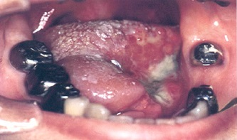
 |  | 1 | 鼻呼吸
 |  | 2 | 体脂肪率
 |  | 3 | 舌の可動域 | 正解
 |  | 4 | 患者の心理状態 | 正解
歯科衛生士 | 2018 | 歯科保健指導論 |  | 2018_dh_18_am087
 |  | ある地域で「お口の健康」に関する健康教育を行うことになった。内容を決定するうえで、健康日本21（第二次）「歯・口腔の健康」の目標に達しているか検討した。この地域の現状を表に示す。 目標値に達しているのはどれか。2つ選べ。

 |  | 1 | ① | 正解
 |  | 2 | ②
 |  | 3 | ③
 |  | 4 | ④ | 正解
歯科衛生士 | 2018 | 歯科保健指導論 |  | 2018_dh_18_am088
 |  | 妊娠に関連する時期と食生活指導の組合せで正しいのはどれか。2つ選べ。
 |  | 1 | 非妊娠時 -- BMI18.5未満の者を対象に個別指導 | 正解
 |  | 2 | 初 期 -- 葉酸摂取のための栄養機能食品の推奨 | 正解
 |  | 3 | 中 期 -- 牛乳・乳製品の1日量の増加
 |  | 4 | 末 期 -- 250kcalのエネルギー摂取量の付加
歯科衛生士 | 2018 | 歯科保健指導論 |  | 2018_dh_18_am089
 |  | 酸蝕症を疑うのはどれか。
 |  | 1 | 舌突出癖
 |  | 2 | 摂食障害 | 正解
 |  | 3 | ブラキシズム
 |  | 4 | 歯ブラシの誤用
歯科衛生士 | 2018 | 歯科保健指導論 |  | 2018_dh_18_am090
 |  | 80歳の女性。大腿骨頸部骨折にて入院していたが、病状と栄養が改善したため、介護保険施設に再入所した。食欲があり、現在歯数は24歯、RSSTは5回、食事中は口唇閉鎖し、こぼすことなく摂取している。再入所後の食形態の写真を別に示す。 食生活指導で改善することが望ましいのはどれか。2つ選べ。
 |  | 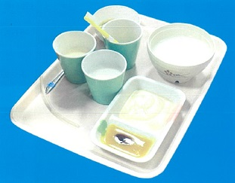
 |  | 1 | 水分にとろみをつける。
 |  | 2 | コップを用いて自立摂取してもらう。 | 正解
 |  | 3 | ペースト食を維持することが推奨される。
 |  | 4 | 本人の体調をみて、食形態を段階的に上げていく。 | 正解
歯科衛生士 | 2018 | 歯科保健指導論 |  | 2018_dh_18_am091
 |  | 介護保険施設におけるミールラウンドで正しいのはどれか。2つ選べ。
 |  | 1 | 味覚を評価する。
 |  | 2 | 食事場面を観察する。 | 正解
 |  | 3 | 多職種と協働で行う。 | 正解
 |  | 4 | 経管栄養の適否を評価する。
歯科衛生士 | 2018 | 歯科保健指導論 |  | 2018_dh_18_am092
 |  | 87歳の女性。むせることがあることを主訴として歯科診療所に来院した。1か月前に友人と会話中に意識を消失し、救急搬送されたが、次の日には歩いて退院したという。退院後に気息性嗄声が発生し、食事の際にむせるのが気になっているという。 麻痺が考えられるのはどれか。
 |  | 1 | 顔面神経
 |  | 2 | 舌下神経
 |  | 3 | 舌咽神経
 |  | 4 | 迷走神経 | 正解
歯科衛生士 | 2018 | 歯科保健指導論 |  | 2018_dh_18_am093
 |  | 要介護高齢者に対する摂食嚥下の段階と食事介助の組合せを表に示す。 正しいのはどれか。2つ選べ。

 |  | 1 | ①
 |  | 2 | ② | 正解
 |  | 3 | ③
 |  | 4 | ④ | 正解
歯科衛生士 | 2018 | 歯科保健指導論 |  | 2018_dh_18_am094
 |  | 18歳の女性。舌がいつも前に出てきていることを主訴として来院した。口腔筋機能療法＜MFT＞で舌尖を固定する位置＜スポット＞の指導を行うことになった。初診時の口腔内写真を別に示す。 固定する位置はどれか。
 |  | 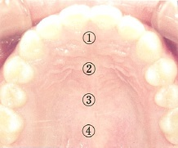
 |  | 1 | ① | 正解
 |  | 2 | ②
 |  | 3 | ③
 |  | 4 | ④
歯科衛生士 | 2018 | 歯科保健指導論 |  | 2018_dh_18_am095
 |  | 3歳の男児。脳性麻痺があり食事の際に過開口になり、スプーンを咬んだり、食べこぼしもみられる。 まず獲得すべき摂食機能はどれか。
 |  | 1 | 捕食機能 | 正解
 |  | 2 | 自食機能
 |  | 3 | 押しつぶし機能
 |  | 4 | すりつぶし機能
歯科衛生士 | 2018 | 歯科診療補助論 |  | 2018_dh_18_am096
 |  | 口腔外バキューム装置を使用して吸引するのはどれか。2つ選べ。
 |  | 1 | 注水噴霧 | 正解
 |  | 2 | エアロゾル | 正解
 |  | 3 | 切開時出血
 |  | 4 | 切削時注水
歯科衛生士 | 2018 | 歯科診療補助論 |  | 2018_dh_18_am097
 |  | インシデント事例報告で正しいのはどれか。2つ選べ。
 |  | 1 | 医療安全管理の取組みである。 | 正解
 |  | 2 | 原因を追求するためのものである。 | 正解
 |  | 3 | 当事者の責任を追求するものである。
 |  | 4 | インシデント事例はアクシデント事例より少ない。
歯科衛生士 | 2018 | 歯科診療補助論 |  | 2018_dh_18_am098
 |  | 歯科医師からの指示で、シリコーンゴム質印象材を用いた一次印象採得を行うことになった。①プラスチックグローブを装着してパテタイプを計量し、ベースとキャタリストを②スパチュラを用いて練和した。次にロール状にしたパテをトレーに盛り上げ、③ポリエチレンシートをかぶせて歯列に圧接した。パテの硬化後、表面に④接着剤を塗布した。 下線部で正しいのはどれか。2つ選べ。
 |  | 1 | ① | 正解
 |  | 2 | ②
 |  | 3 | ③ | 正解
 |  | 4 | ④
歯科衛生士 | 2018 | 歯科診療補助論 |  | 2018_dh_18_am099
 |  | バー・ポイントの写真を別に示す。 マイクロモーターコントラアングルに用いるのはどれか。2つ選べ。
 |  | 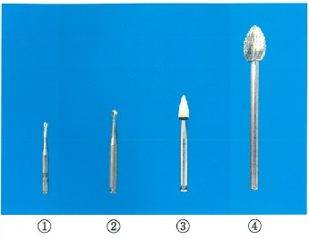
 |  | 1 | ①
 |  | 2 | ② | 正解
 |  | 3 | ③ | 正解
 |  | 4 | ④
歯科衛生士 | 2018 | 歯科診療補助論 |  | 2018_dh_18_am100
 |  | 23歳の女性。上顎右側第一大臼歯のう蝕治療を希望して来院した。レジンインレーの装着を予定している。作製したレジンインレーの写真（A）と器具の写真（B）を別に示す。 セメント合着後、最初に使用するのはどれか。
 |  | 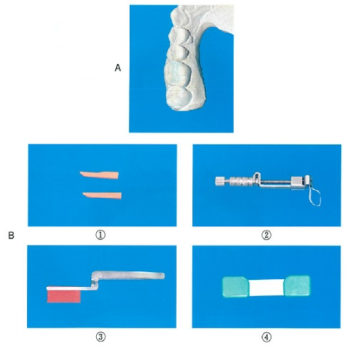
 |  | 1 | ①
 |  | 2 | ②
 |  | 3 | ③ | 正解
 |  | 4 | ④
歯科衛生士 | 2018 | 歯科診療補助論 |  | 2018_dh_18_am101
 |  | 全部床義歯製作過程で咬合採得時に使用するのはどれか。
 |  | 1 | 常温重合レジン
 |  | 2 | パラフィンワックス | 正解
 |  | 3 | モデリングコンパウンド
 |  | 4 | ユーティリティーワックス
歯科衛生士 | 2018 | 歯科診療補助論 |  | 2018_dh_18_am102
 |  | 全部床義歯製作過程で垂直的顎間関係の記録に用いるのはどれか。
 |  | 1 | 咬合紙
 |  | 2 | バイトゲージ | 正解
 |  | 3 | フェイスボウ
 |  | 4 | ゴシックアーチ
歯科衛生士 | 2018 | 歯科診療補助論 |  | 2018_dh_18_am103
 |  | 抜歯鉗子の写真を別に示す。 使用する部位はどれか。
 |  | 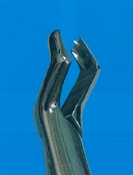
 |  | 1 | 上顎右側第一大臼歯 | 正解
 |  | 2 | 上顎左側第一大臼歯
 |  | 3 | 下顎右側第一大臼歯
 |  | 4 | 下顎左側第一大臼歯
歯科衛生士 | 2018 | 歯科診療補助論 |  | 2018_dh_18_am104
 |  | 外科用器具の写真を別に示す。 歯槽骨整形術で骨を削除するのに使用するのはどれか。2つ選べ。
 |  | 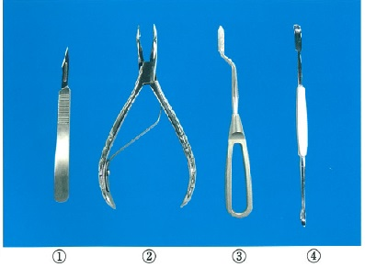
 |  | 1 | ①
 |  | 2 | ② | 正解
 |  | 3 | ③ | 正解
 |  | 4 | ④
歯科衛生士 | 2018 | 歯科診療補助論 |  | 2018_dh_18_am105
 |  | 矯正装置で患者自身が調整するのはどれか。
 |  | 1 | 咬合挙上板
 |  | 2 | バイオネーター
 |  | 3 | 急速拡大床装置 | 正解
 |  | 4 | マルチブラケット装置
歯科衛生士 | 2018 | 歯科診療補助論 |  | 2018_dh_18_am106
 |  | トークンエコノミー法はどれか。
 |  | 1 | 身体の動きを物理的に抑制する。
 |  | 2 | 兄妹が上手に治療を受けている場面を観察させる。
 |  | 3 | これから行うことをわかりやすい言葉で説明する。
 |  | 4 | 治療後に上手に治療を受けたことへの褒美を与える。 | 正解
歯科衛生士 | 2018 | 歯科診療補助論 |  | 2018_dh_18_am107
 |  | 高齢者の病態の特徴はどれか。2つ選べ。
 |  | 1 | 個人差が少ない。
 |  | 2 | 症状が定型的である。
 |  | 3 | 複数の疾患を有している。 | 正解
 |  | 4 | 電解質異常を起こしやすい。 | 正解
歯科衛生士 | 2018 | 歯科診療補助論 |  | 2018_dh_18_am108
 |  | 自発開口が困難な脳卒中患者の開口を誘導するのはどれか。2つ選べ。
 |  | 1 | 鼻呼吸の抑制
 |  | 2 | タイムアウト法
 |  | 3 | Kポイントの圧迫 | 正解
 |  | 4 | 下顎を押し下げる方法 | 正解
歯科衛生士 | 2018 | 歯科診療補助論 |  | 2018_dh_18_am109
 |  | 31歳の女性。上下顎右側第一大臼歯のう蝕の診査を希望して来院した。歯科医師より咬翼法のエックス線写真撮影の準備を指示された。撮影に必要な器具の写真を別に示す。 準備するのはどれか。
 |  | 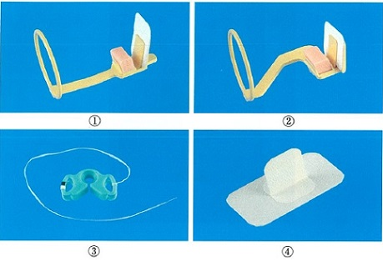
 |  | 1 | ①
 |  | 2 | ②
 |  | 3 | ③
 |  | 4 | ④ | 正解
歯科衛生士 | 2018 | 歯科診療補助論 |  | 2018_dh_18_am110
 |  | 胸郭の図を示す。 心肺蘇生＜CPR＞で圧迫するのはどれか。
 |  | 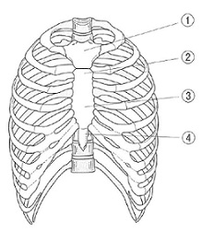
 |  | 1 | ①
 |  | 2 | ②
 |  | 3 | ③ | 正解
 |  | 4 | ④

